Utrekning tilskot
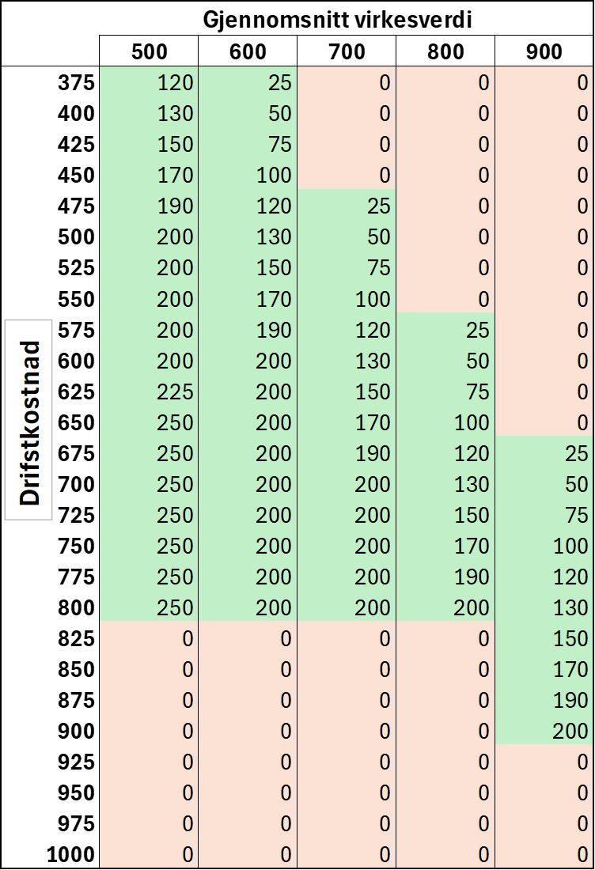
Taubanetilskot:

 |  | diff
Virkesverdi | 750kr per m³ | 25
Driftskostnad | 725kr per m³
Tilskot | 190kr per m³

passord=skogergøy

